상품제안서
실버라이프 라이터박스 블루라이트 방지 접이식 돋보기 | 상품코드: F28674

 |  |  |  |  |  |  | 02-412-0044 | www.easy1.co.kr
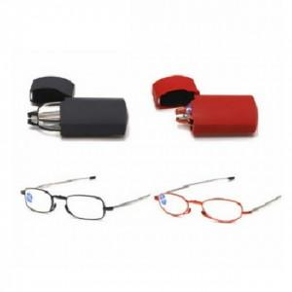

【상세/제작정보】 | 기본수량 미만 인쇄시 비용 추가.

【인쇄/포장옵션】 | 실크 / 포장불가능

【공급단가】 | 수량 | 600~ | 1,200~ | 3,000~ | 5,000~ | 10,000~
*VAT별도 | 단가 | 1,300원 | 1,280원 | 1,250원 | 1,200원 | 1,150원

【상품 URL】 | https://dev.easy1.co.kr:443/src/goods_detail.php?gdno=28674

